Лист1
Оптимизация по Парето
Оптимизация по Парето
 | Тарифы | Сроки, дни | Стоимость, руб. | Сохранность, % |  | Парето
ТК №1 | Тариф 1 | 3.5 | 450 | 95 |  | Визуал
 | Тариф 2 | 2.5 | 650 | 90 |  | Строим график из точек и ставим уголки
ТК №2 | Тариф 1 | 3.5 | 400 | 95 | лучше по стоимости, но долго
 | Тариф 2 | 2 | 650 | 80 | Оптимальная | Потом свертка
 | Тариф 3 | 1 | 1300 | 60 | Лучше по срокам, но дорого
ТК №3 | Тариф 1 | 2.5 | 800 | 90
 | Тариф 2 | 2 | 800 | 80
 |  | 1 | 400 |  | Зеленым выделены неулучшаемые значения
 |  | Мин | Мин
Линейная свертка по всем критериям
 |  | Мин | Мин | Макс
 | Тарифы | Сроки, дни | Стоимость, руб. | Сохранность, % | Свертка
ТК №1 | Тариф 1 | 3.5 | 450 | 95 | -65.875
 | Тариф 2 | 2.5 | 650 | 90 | -118.125
ТК №2 | Тариф 1 | 3.5 | 400 | 95 | -53.375
 | Тариф 2 | 2 | 650 | 80 | -123 | (файл лучше скачать, так как линии на графике съезжают)
 | Тариф 3 | 1 | 1300 | 60 | -295.25 | вот как должно быть
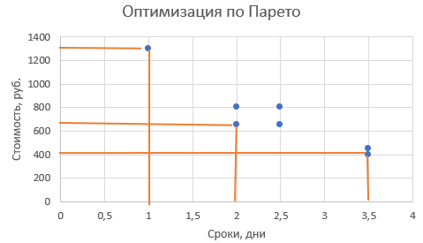
ТК №3 | Тариф 1 | 2.5 | 800 | 90 | -155.625
 | Тариф 2 | 2 | 800 | 80 | -160.5
 |  |  |  |  | -53.375
 | Значимость | 25% | 25% | 50%
 | Нормир | -25% | -25% | 50%

Ответ на 1 вопрос - компания №2, тариф в зависимости от того, что важно. Оптимальный тариф 2
Ответ на 2 вопрос - Тариф 1, ТК№2

Лист2
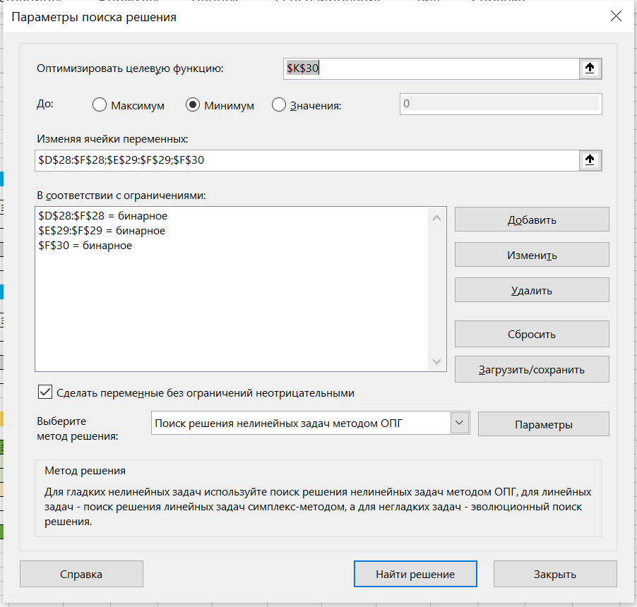

Ток-шоу

Ведущий 1 |  |  |  |  | Ведущий 2

 | Ведущий 1 | Ведущий 2 | Ведущий 3 | Ведущий 4 |  | Ведущий 1 | Ведущий 2 | Ведущий 3 | Ведущий 4
Ведущий 1 | 1 | 1 | 0 | 0 | Ведущий 1 | 1 | 0 | 1 | 1
Ведущий 2 | 0 | 1 | 0 | 1 | Ведущий 2 | 1 | 1 | 0 | 1
Ведущий 3 | 1 | 1 | 1 | 1 | Ведущий 3 | 0 | 1 | 1 | 1
Ведущий 4 | 1 | 0 | 0 | 1 | Ведущий 4 | 0 | 0 | 0 | 1

Ведущий 3 |  |  |  |  | Ведущий 4

 | Ведущий 1 | Ведущий 2 | Ведущий 3 | Ведущий 4 |  | Ведущий 1 | Ведущий 2 | Ведущий 3 | Ведущий 4
Ведущий 1 | 1 | 1 | 0 | 1 | Ведущий 1 | 1 | 1 | 0 | 1
Ведущий 2 | 0 | 1 | 0 | 1 | Ведущий 2 | 0 | 1 | 0 | 1
Ведущий 3 | 1 | 1 | 1 | 1 | Ведущий 3 | 1 | 1 | 1 | 1
Ведущий 4 | 0 | 0 | 0 | 1 | Ведущий 4 | 0 | 0 | 0 | 1

Медиана Кемени (A)

 | Ведущий 1 | Ведущий 2 | Ведущий 3 | Ведущий 4 | D(1,A) | D(2,A) | D(3,A) | D(4,A)
Ведущий 1 | 1 | 1 | 0 | 1 | 2 | 4 | 0 | 0
Ведущий 2 | 0 | 1 | 0 | 1
Ведущий 3 | 1 | 1 | 1 | 1 | Целевая функция |  | 6
Ведущий 4 | 0 | 0 | 0 | 1

Ранги | 2 | 3 | 1 | 4

Ответ: лучший кандидат 3 ведущий

